Roues
 |  |  | S = Équipement de série A = Livrable -- (dashes) = Non livrable D = Carré noir – Compris dans le groupe d'équipements ■ = Inclus dans le groupe d'équipement □ = Inclus dans le groupe d'équipement mais évolutif * = Indique disponibilité de ce type sur plusieurs modèles.
 |  |  | 1: Groupe d'équipements livrable en option avec le modèle 14C43. 2: Groupe d'équipements livrable en option avec le modèle 14E43. 3: Groupe d'équipements livrable en option avec le modèle 14G43. 4: Groupe d'équipements livrable en option avec le modèle 14H43.
Code ÉFC | Code ÉFC. de réf. seulement | Roues | Description | WT 2RM 2WT1 | WT 4RM 4WT1 | LT 4RM 4LT1 | Trail Boss 4RM 0TR2 | Z71 4RM 4Z73 | ZR2 4RM 4ZR4
NZN |  | 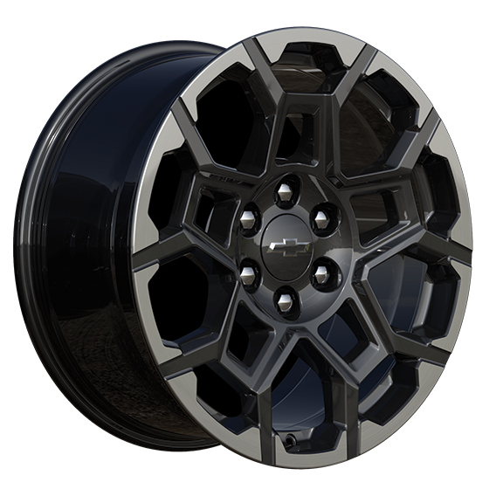 | NEW! Rouesde 20 po x 9 po (50,8 cm x 22,9 cm) en aluminium peint avec fini usiné et évidements peints en Grazen 1. Exige le groupe commodité Z71 III (ZL4) | -- | -- | -- | -- | A1 | --
NZM |  | 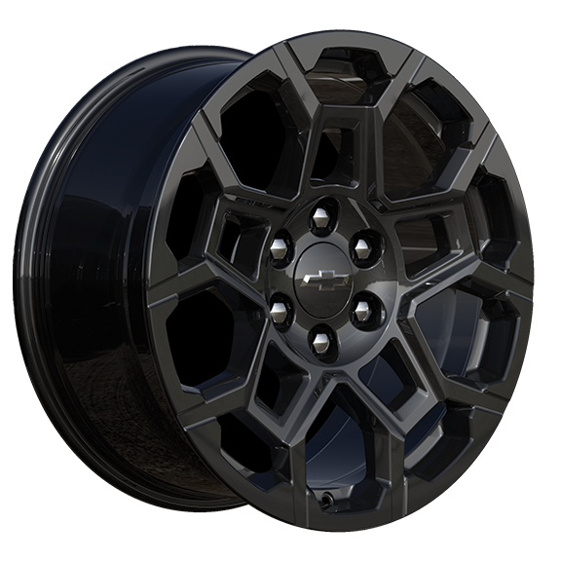 | NEW! Roues, de 20 po x 9 po (50,8 cm x 22,9 cm)en aluminium noir très lustré 1. Compris avec l'édition minuit (WJP). | -- | -- | -- | A1 | -- | --
 | RD6 |  | Roues, de 17 po x 8,0 po (43,2 cm x 20,3 cm), en acier argent ultra métallisé | S | S | -- | -- | -- | --
 | Q5W | 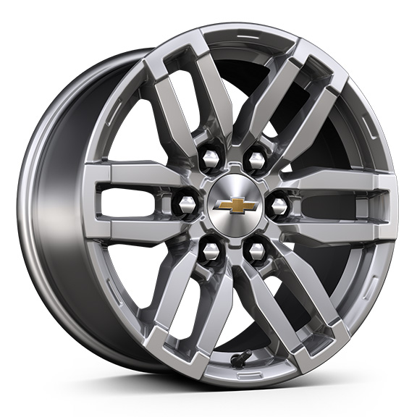 | Roues, de 17 po x 8 po (43,2 cm x 20,3 cm) en aluminium argent métallisé | -- | -- | S | -- | -- | --
 | PZX | 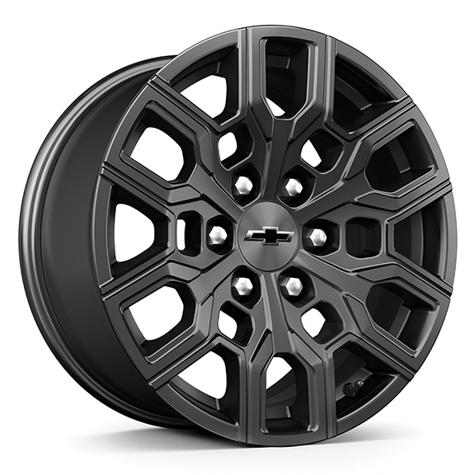 | Rouesde 18 po x 8,5 po (45,7 cm x 21,6 cm) en aluminium noir très lustré 1. Compris et offert en option uniquement avec le groupe WT Custom (ST0). | A1 | A1 | -- | S | -- | --
 | PZI | 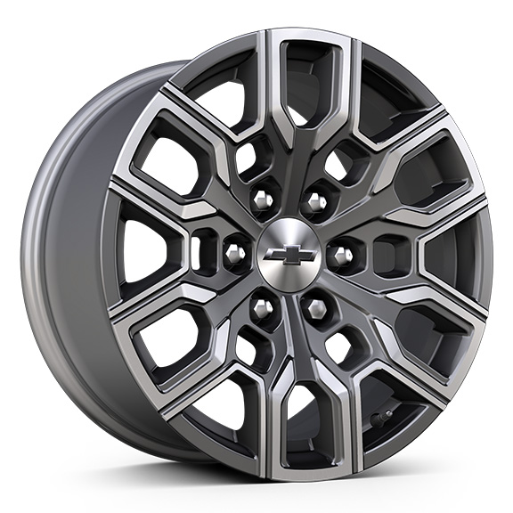 | Roues, de 18 po x 8,5 po (45,7 cm x 21,6 cm) aluminium au fini androïde lustré foncé | -- | -- | -- | -- | S | --
 | R1U | 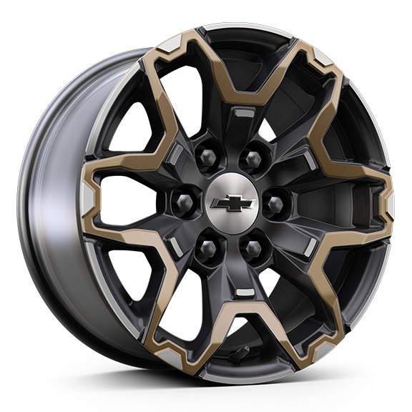 | Roues, de 17 po x 8,0 po (43,2 cm x 20,3 cm) en aluminium graphite et oxyde d'or | -- | -- | -- | -- | -- | S
 | REG | 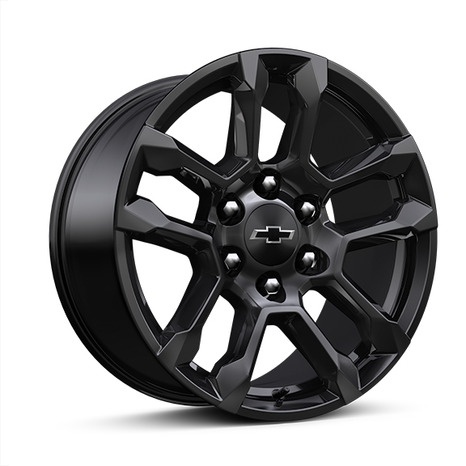 | Rouesde 18 po x 8 po (45,7 cm x 20,3 cm) en aluminium peint en noir très lustré 1. Compris et livrable uniquement avec édition minuit (WJP). | -- | -- | -- | -- | A1 | --
 | RIG | 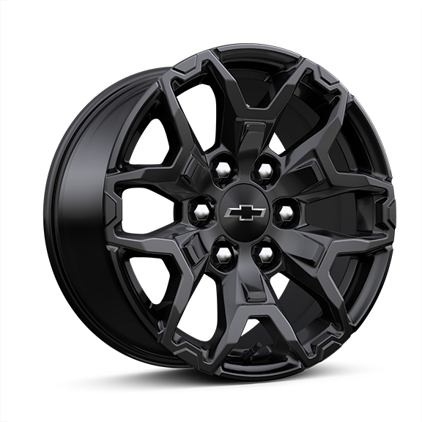 | Rouesde 17 po x 8 po (43,2 cm x 20,3 cm) en aluminium peint en noir très lustré 1. Compris et livrable uniquement avec édition minuit (WJP). | -- | -- | -- | -- | -- | A1

